1. Totaalprijs
Raamovereenkomst koop en levering tractievoedings-
componenten voor gelijkrichterstations tram en metro

Bijlage 9 Prijzenblad

Invulinstructie
Op dit 1e tabblad zijn de totaalprijzen opgenomen en is bedoeld voor ondertekening. De op dit tabblad opgenomen prijzen worden automatisch gegenereerd door
de 3 andere tabbladen. Aan de Inschrijver wordt gevraagd om dit formulier in te vullen. Daarbij geldt de volgende instructie:
Inschrijver dient uitsluitend de geel gekleurde cellen te voorzien van de gevraagde informatie;
Inschrijvers dienen alle gevraagde prijzen volledig in te vullen met gebruikmaking van het prijzenblad;
De opgegeven prijzen dienen op maximaal twee cijfers achter de komma te worden afgerond;
Het verkeerd interpreteren van het prijzenblad komt voor verantwoordelijkheid van de Inschrijver.
Vragen omtrent dit prijzenblad kunnen gesteld worden, conform de mogelijkheden die staan beschreven in de Aanbestedingsleidraad;
Het niet volledig invullen van deze bijlage, het aanbrengen van wijzigingen of het doen van aanvullingen in de prijzenbladen leidt tot
ongeldigverklaring van uw inschrijving en derhalve tot uitsluiting;
Het indienen van prijzen welke niet voldoen aan de gestelde eisen in paragraaf 5.3.1. van de Aanbestedingsleidraad zoals negatieve prijzen,
nul prijzen en niet te verantwoorden prijzen is niet toegestaan op straffe van uitsluiting;
De prijzen dienen alle kosten te bevatten die nodig zijn voor het uitvoeren van de werkzaamheden, inclusief overhead, uitvoeringskosten,
reiskosten, algemene kosten, winst en risico, afschrijvingskosten en dergelijke. Kosten welke niet in de template zijn opgenomen kunnen niet bij GVB in rekening worden gebracht;
De prijsopgave dient in Euro’s en exclusief BTW te geschieden;

Aangeboden prijzen:
Tabblad 2 standaard assortiment | € 0.00
Tabblad 3 Service, onderhoud & opleiding | € 0.00
Tabblad 4 TCO | € 0.00
Totaalprijs: | € 0.00

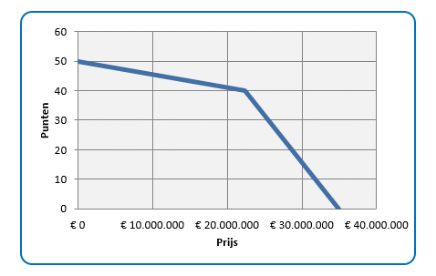

Toelichting: De puntenscore voor uw totaalprijs voor het standaard assormtiment wordt op basis van deze grafiek bepaald

Datum:
Organisatie:
Naam rechtsgeldig vertegenwoordiger Inschrijver : Let op: tekenbevoegdheid moet blijken uit het KvK uittreksel
Functie :
Handtekening :

